개정이력
업무기능분해도
업무기능분해도
업무기능분해도
인공지능 기반 개인 수준별 문제풀이 및 해설 서비스 |  |  |  | 인터페이스 정의서

개 정 이 력

버전 | 변경일 | 변경 내용 | 작성자 | 승인자
1.0 | 2018-08-21 | 최초 생성 | 박상현 | 조희석
1.1 | 2018-11-05 | IF-EBS-001, IF-EBS-002, IF-EBS-004 수정 | 박상현
2.0 | 2020-05-18 | IF-EBS-001, IF-EBS-003, IF-EBS-005 수정 | 유진호

인터페이스 목록
업무기능분해도
업무기능분해도
인공지능 기반 개인 수준별 문제풀이 및 해설 서비스 |  |  |  |  |  |  |  |  | 인터페이스 정의서

No | 인터페이스ID | 인터페이스명 | 처리유형 | 인터페이스방식 | 발생 주기 | 송수신 구분 | 송신시스템 | 수신시스템 | 담당자명
1 | IF-EBS-001 | 사용자 정보 | Online | REST | 수시 | R | 대화형 인터페이스
2 | IF-EBS-002 | 상품 주문 정보 목록 조회 | Online | REST | 수시 | R | 대화형 인터페이스
3 | IF-EBS-003 | 상품 주문 정보 삽입 | Online | REST | 수시 | B | 대화형 인터페이스
4 | IF-EBS-004 | 상품 주문 상태 업데이트 | Online | REST | 수시 | B | 대화형 인터페이스
5 | IF-EBS-005 | 상품 주문 내용 업데이트 | Online | REST | 수시 | B | 대화형 인터페이스
6 | IF-EBS-006 | 강좌 상세 | Online | REST | 수시 | B | 대화형 인터페이스

IF-order-003(수정)
 |  |  |  |  | 인터페이스 정의서

I/F ID | IF-ORDER-001
RESOURCE URL
Sample URL | localhost:4000/api/order/making?category=order&action=l
인터페이스방식 | REST | 송수신 구분 | Both | 수정일
발생 주기 | 수시
설명 | 상품 주문 정보 조회
Request Parameter
Name | Type | 필수여부 | 기본값 | 필드크기 | 설명
category | String | O |  |  | 메뉴 카테고리 종류 - order : 입고 조회/등록/수정 - ship : 출고 조회
action | String | ○ | u |  | 액션 종류 선택 - s : Select(조회) i : Insert(등록) u : Update(수정) status_u : 상태 값만 수정
id | Interger | O |  |  | 주문정보 ID
site | String |  |  |  | 지점명
name | String |  |  |  | 고객명
telpno | String |  |  |  | 고객 전화번호
address | String |  |  |  | 고객 주소
order_status | Interger |  |  |  | 주문 상태 코드 | 2020.06.24 추가 및 수정
needs | String |  |  |  | 특이사항 | 2020.06.24 추가 및 수정
product | String |  |  |  | 주문 제품명
price | Interger |  |  |  | 가격
price_chk | Interger |  |  |  | 결제 상태 확인 - 0 : 미결제 - 1 : 현금 결제 - 2 : 카드 결제
manager | String |  |  |  | 담당자

Response
Name | Type | 필수여부 | 기본값 | 필드크기 | 설명
status | interger |  |  |  | 결과코드
reason | string |  |  |  | 결과메시지
users | []
base_date | string |  |  |  | 기준일
Level_1 | [] |  |  |  | 영역
code | interger |  |  |  | 분류코드
doc_count | interger |  |  |  | 문항풀이건수
correct_rate | float |  |  |  | 예상정답율
grade | interger |  |  |  | 등급
Level_2 | [] |  |  |  | 과목
code | interger |  |  |  | 분류코드
doc_count | interger |  |  |  | 문항풀이건수
correct_rate | float |  |  |  | 예상정답율
grade | interger |  |  |  | 등급
Level_3 | [] |  |  |  | 대분류
code | interger |  |  |  | 분류코드
doc_count | interger |  |  |  | 문항풀이건수
correct_rate | float |  |  |  | 예상정답율
grade | interger |  |  |  | 등급
Level_4 | [] |  |  |  | 중분류
code | interger |  |  |  | 분류코드
doc_count | interger |  |  |  | 문항풀이건수
correct_rate | float |  |  |  | 예상정답율
grade | interger |  |  |  | 등급
Level_5 | [] |  |  |  | 소분류
code | interger |  |  |  | 분류코드
doc_count | interger |  |  |  | 문항풀이건수
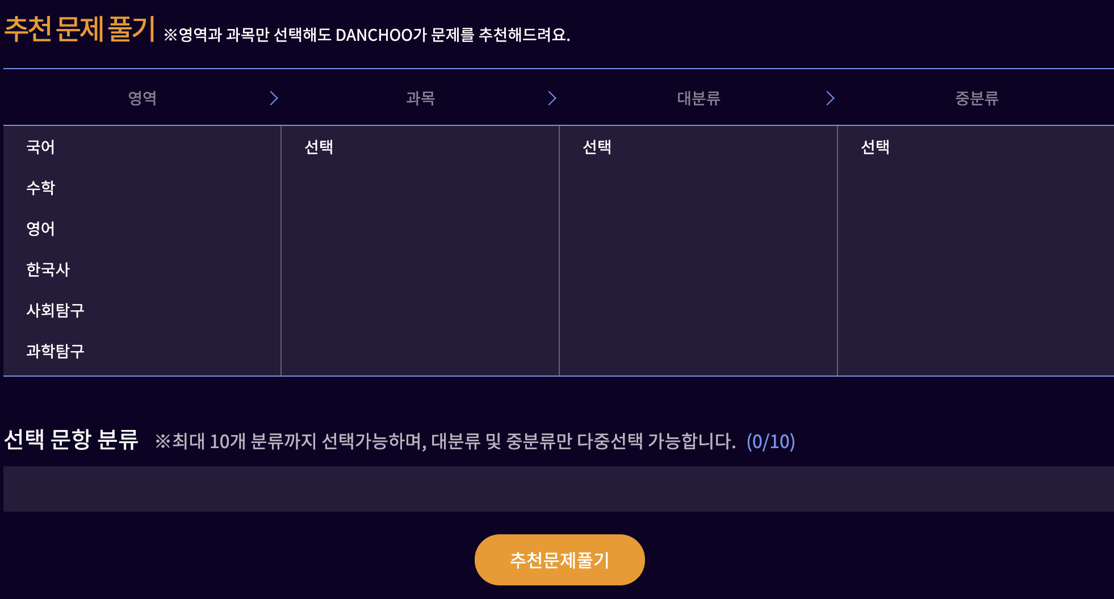
correct_rate | float |  |  |  | 예상정답율
grade | interger |  |  |  | 등급
Response Sample code
{ "status": 200, "reason": "OK", "users": [ { "base_date": "20190116", "Level_1": [ { "code": "2000001", "doc_count": 42, "correct_rate": 0.04260546678588504, "grade": 20, "Level_2": [ { "code": "2002730", "doc_count": 21, "correct_rate": 0, "grade": 20, "Level_3": [ { "code": "2002735", "doc_count": 21, "correct_rate": 0, "grade": 20, "Level_4": [ { "code": "2002765", "doc_count": 21, "correct_rate": 0, "grade": 20, "Level_5": [ { "code": "2002875", "doc_count": 21, "correct_rate": 0, "grade": 20 } ] } ] } ] }, { "code": "2002734", "doc_count": 21,
Status Code
200 | 정상

